상품제안서
오복 장수 방짜유기 2인 유기수저&유기받침 | 상품코드: F27740

 |  |  |  |  |  |  | 02-412-0044 | www.easy1.co.kr
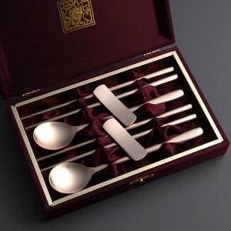

【상세/제작정보】 | <p><span style="font-size: 12pt;"><b>* 배송비- 한박스 25개 / 5000원별도</b></span></p>

【인쇄/포장옵션】 | 레이저 / 포장지포장

【공급단가】 | 수량 | 10~ | 20~ | 30~ | 50~ | 100~
*VAT별도 | 단가 | 50,000원 | 49,200원 | 48,000원 | 46,800원 | 46,000원

【상품 URL】 | http://www.easy1.co.kr/src/goods_detail.php?gdno=27740

